F. pistola para cla
 | GESTIÓN EN SEGURIDAD Y SALUD EN EL TRABAJO |  |  |  |  |  |  |  |  |  | Código: |  | SST-F-38
 |  |  |  |  |  |  |  |  |  |  | Fecha: |  | 2025-10-15
 | FORMATO DE INSPECCIÓN DE PISTOLA PARA CLAVOS |  |  |  |  |  |  |  |  |  | Versión: |  | 1
 |  |  |  |  |  |  |  |  |  |  | Página: |  | 1 de 2

CENTRO DE TRABAJO o SEDE: |  |  |  |  |  | ÁREA: |  |  |  |  | FECHA: | dd | mm | aaaa
INSPECCIÓN REALIZADA POR: | Nombre completo |  |  |  |  |  |  |  | Cargo

MARCA: |  |  |  |  |  |  | MODELO, REFERENCIA o S/N:
FABRICANTE o PROVEEDOR: |  |  |  |  |  |  | No. INVENTARIO:

ASPECTO O CONDICIÓN A VERIFICAR |  |  | CUMPLIMIENTO |  |  |  |  |  | OBSERVACIONES/ COMENTARIOS
 |  |  | CUMPLE |  | NO CUMPLE |  |  | N/A
1. Interruptor y gatillo: El Gatillo no esta flojo, desgastado o agrietado, el resorte se devuelve y deja en su posición original al gatillo, el gatillo no se atasca. El interruptor de encendido y apagado no está suelto. |  |  |  |  |  |  |  |  | PISTOLA PARA CLAVOS
2. Boquilla o nariz que no este obstruida ni deformada, el mecanismo de seguridad (zapata o contacto de punta) se mueve fácilmente al presionarla contra la superficie, no esta atascada o floja, el resorte regresa a su pocisión original, el sistema de seguridad de la zapata funciona. |  |  |  |  |  |  |  |  | 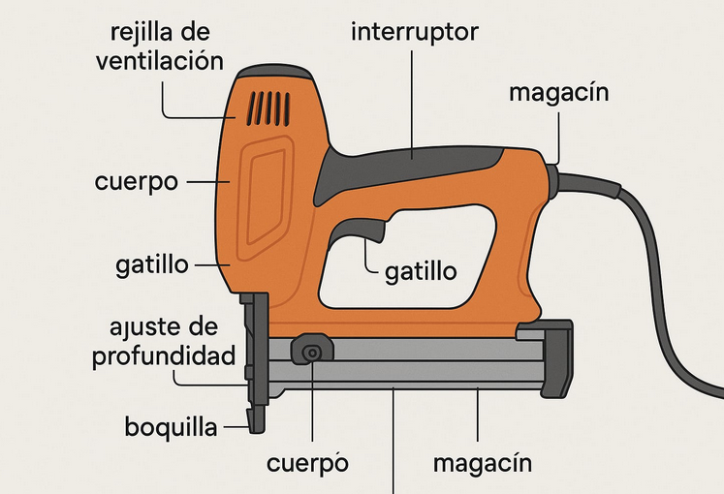
3. El magazin o cargador tiene el canal de alimentación libre, el resorte y mecanismo de avance funcionan correctamente, clavos no se atascan.
4. El cable de conexión eléctrica y el sujetador del cable esta en buenas condiciones y completo, sin peladuras o conexiones sueltas, no se evidencian añadiduras, encauchetado roto o cortos circuitos.
5. El ajuste de profundidad se mueve sin bloquearse y no esta dañado.
6. Cuerpo y carcasa sin grietas, golpes o deformaciones visibles, fijación firme de todas las partes.
7. Sistema de ventilación que no esté obstruido por polvo o residuos, permite una adecuada disipación del calor.
TOTAL |  |  | 0 |  | 0 |  |  | 0

PLAN DE ACCIÓN
ACTIVIDAD |  | ÁREA/ RESPONSABLE |  | FECHA CUMPLIMIENTO |  |  |  | FECHA COMPROBACIÓN |  | OBSERVACIONES

Nota : En caso de ser necesario inserte nueva fila para agregar información adicional al plan de acción.

Firma Ejecutor(es) de inspección: | __________________________________________ |  |  |  |  |  |  | Firma del funcionario o contratista: |  |  | _____________________________________
N° Licencia de seguridad y salud en el trabajo: | ___________________________________________ |  |  |  |  |  |  | Firma líder o supervisor del contrato: |  |  | _____________________________________

